Consentimiento Copa Tintal
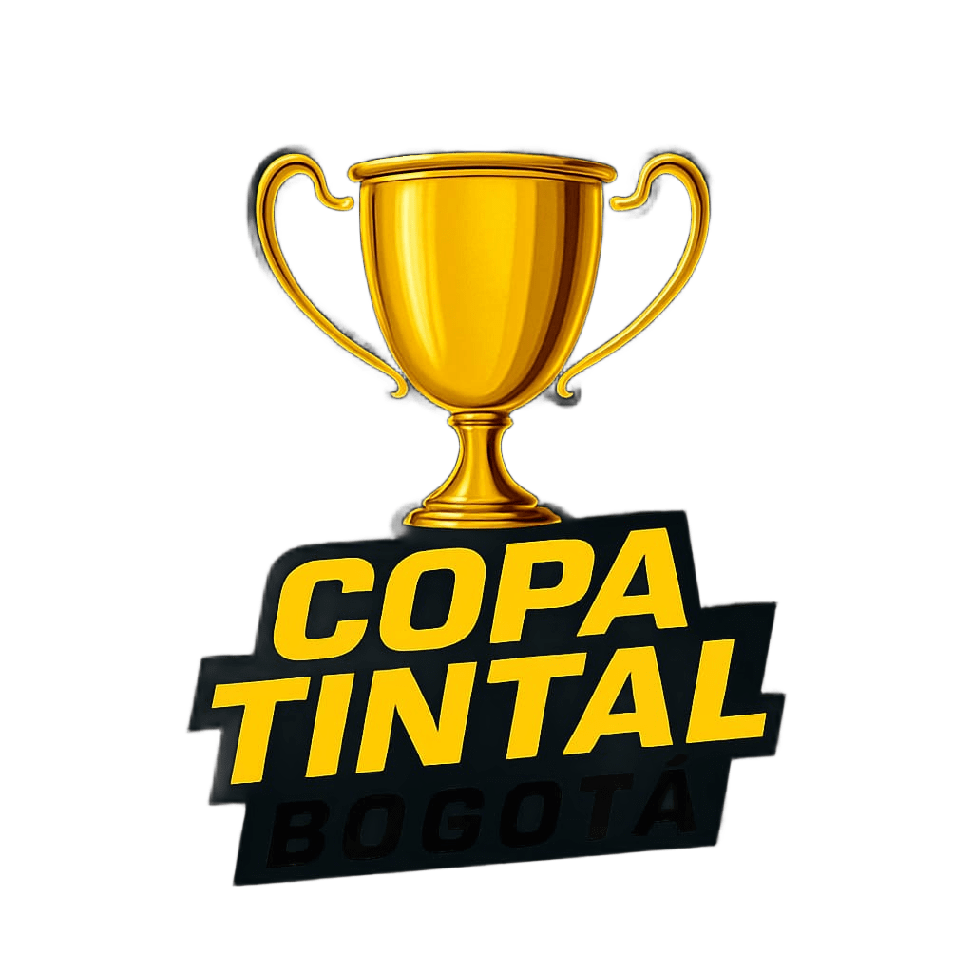 CONSENTIMIENTO INFORMADO DE PARTICIPACIÓN 9na Edición – COPA TINTAL BOGOTÁ 2025

Yo, como padre, madre o acudiente responsable del deportista menor de edad relacionado a continuación, autorizo su participación en la 9na edición de la COPA TINTAL Bogotá, evento deportivo que se desarrollará el día 17 de agosto de 2025 en el Patinódromo El Tintal – Bogotá.

Declaro que:
1. Reconozco y acepto que la participación en actividades deportivas conlleva un riesgo inherente de accidentes o incidentes, y libero de toda responsabilidad a la organización del evento, a sus aliados, patrocinadores, jueces, voluntarios y colaboradores por cualquier situación que pueda ocurrir antes, durante o después del evento, incluyendo desplazamientos.
2. Certifico que el deportista cuenta con servicio médico vigente, ya sea público (EPS) o privado, el cual será el principal respondiente en caso de atención médica.
3. Autorizo el uso de imágenes, fotografías o videos en los que pueda aparecer el deportista, únicamente para fines de difusión y promoción del evento.
No devolución de dinero: El valor de la inscripción no será reembolsado bajo ninguna circunstancia, incluso si el deportista no puede participar por motivos personales o de fuerza mayor.
Exoneración de responsabilidad: Quien firma este documento libera de cualquier responsabilidad civil, penal o administrativa a los organizadores ante cualquier accidente, incidente o eventualidad ocurrida durante el evento.
Aceptación de condiciones: El firmante manifiesta haber leído y entendido las normas del evento y se compromete a respetar todas las indicaciones establecidas por la organización.

Nombre del deportista | Documento de identidad | Firma del acudiente

Club: ____________________________ |  | Fecha: ____ / ____ / 2025

